シート1
ポーズ仕様

 | ポーズ 基本概要

1920
 |  |  |  | ゲームメイン（ブラー処理） |  |  |  | ステージタイトル
1080
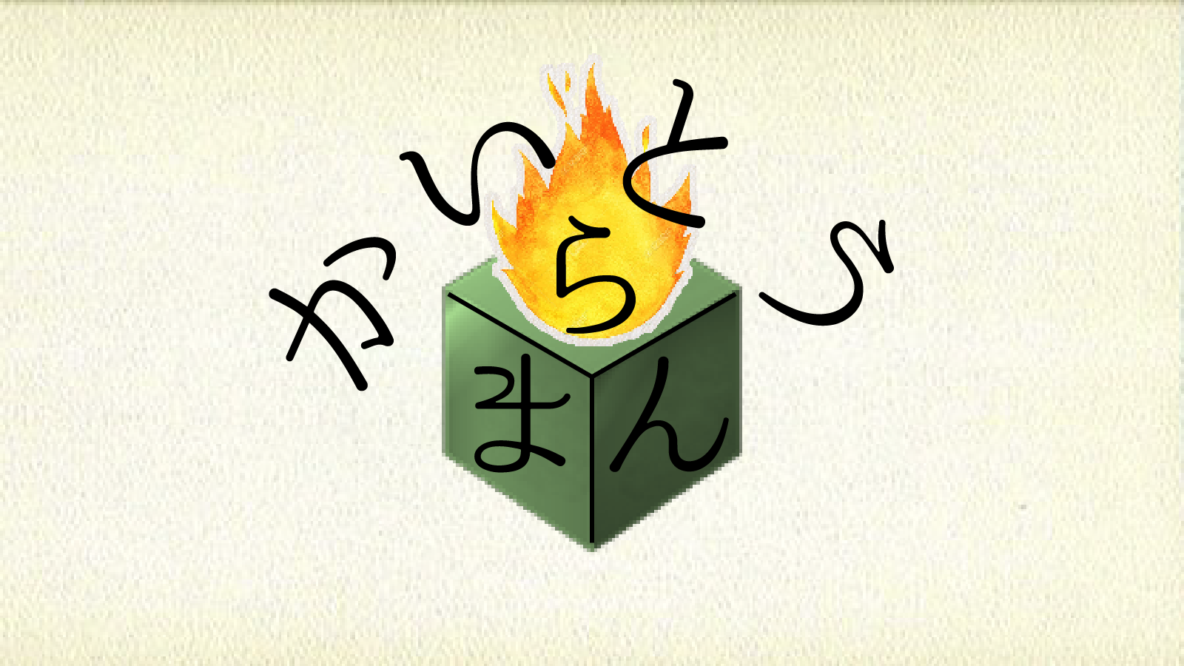
POSE
Continue
Restart
Stageselect
Option
（タイトル）
POSE
Continue
Restart
Stageselect
Option
（タイトル）
160
1600
160
180
50
50
650
50
800
50
 |  |  |  |  |  |  |  |  |  |  |  |  |  |  |  | プレイヤー操作 |  |  |  | 読み込むデータ |  |  |  | 表示するデータ
 |  |  | 手
900
25
450
512
150
100
550
100
25
75
75
 |  |  |  |  |  |  |  |  |  |  |  |  |  |  | 左スティック |  |  | ・オプションの紙 |  |  |  |  | ・ポーズの紙
 |  |  |  |  |  |  |  |  |  |  |  |  |  |  |  | →選択項目の変更 |  | ・ステージデータ |  |  |  |  | ・オプションの紙
 |  |  |  |  |  |  |  |  |  |  |  |  |  |  | スタートボタン |  |  |  | →前、現在、後の |  |  |  | ・ステージ画像（前、現在、後の３つ）
75
 |  |  |  |  |  |  |  |  |  |  |  |  |  |  |  | →遷移元のゲームメインに遷移 |  |  | ３つのステージデータと |  |  |  | ・ステージタイトル
75
10
50
 |  |  |  |  |  |  |  |  |  |  |  |  |  |  | Bボタン |  |  |  | 現在のステージタイトルを |  |  |  | ・ゲームメイン（ブラー処理）
40
 |  |  |  |  |  |  |  |  |  |  |  |  |  |  |  | →選択項目の決定 |  |  | 用います
300
405
100
300
405
30
 |  |  |  |  |  |  |  |  |  |  |  |  |  |  | Aボタン→ |  |  | ・ポーズの紙
30
 |  |  |  |  |  |  |  |  |  |  |  |  |  |  |  | 遷移元のゲームメインに遷移
512
720
720
 |  |  |  |  |  |  |  |  |  |  |  | ポーズの紙

 | ポーズ アニメーション概要

 |  | 前提条件
 |  | →アニメーションのため、以下の位置にオプションの紙を非表示で出しておいてください

POSE
Continue
Restart
Stageselect
Option
（タイトル）

 |  |  |  |  |  |  | ←この位置にオプションの紙を非表示で出します

 |  | ポーズからオプションへの遷移 （アニメーション時間：２秒〈要調整〉）

POSE
Continue
Restart
Stageselect
Option
（タイトル）
OPTION
Camera
Move Speed
3
Sound
Volume Level
3
Back

OPTION
Camera
Move Speed
3
Sound
Volume Level
3
Back

 |  |  |  |  |  | 状況 |  |  |  |  |  |  |  |  |  |  |  |  |  |  | 状況
 |  |  | ・アニメーション開始 |  |  |  |  |  |  |  |  |  |  |  |  |  | ・アニメーション終了
 |  |  |  | Optionを選択中Bボタンを押す |  |  |  |  |  |  |  |  |  |  |  |  |  | →オプションの紙の移動停止。
 |  |  |  |  | →入力受付停止。 |  |  |  |  |  |  |  |  |  |  |  |  | 手を「Move Speed」の位置に移動後停止。
 |  |  |  |  | ポーズの紙と手が下に移動開始。（1秒、要調整） |  |  |  |  |  |  |  |  |  |  |  |  | 停止後入力受付。
 |  |  |  |  | 速度は一定で、非表示のオプションの紙
 |  |  |  |  | の位置に出たところで停止。

 |  |  |  |  |  |  |  |  |  |  |  |  |  | 状況
 |  |  |  |  |  |  |  |  |  | ・アニメーション途中
 |  |  |  |  |  |  |  |  |  |  | →ポーズの紙を非表示にして
 |  |  |  |  |  |  |  |  |  |  | オプションの紙を表示。ページをめくるSE再生。
 |  |  |  |  |  |  |  |  |  |  | オプションの紙と手を先ほどのポーズの紙の
 |  |  |  |  |  |  |  |  |  |  | 位置まで移動開始。（1秒、要調整）速度は一定。

 |  | ポーズから保持中のゲームメインへの遷移 （アニメーション時間：1.5秒〈要調整〉）

POSE
Continue
Restart
Stageselect
Option
（タイトル）

POSE
Continue
Restart
Stageselect
Option
（タイトル）

 |  |  |  |  |  |  |  |  |  |  |  |  |  |  |  |  |  |  |  |  |  | 状況
 |  |  |  |  |  | 状況 |  |  |  |  |  |  |  |  |  |  |  | ・アニメーション終了
 |  |  | ・アニメーション開始 |  |  |  |  |  |  |  |  |  |  |  |  |  |  |  | →ステージのブラー表現解除完了。
 |  |  |  | Continueを選択中Bボタンを押す |  |  |  |  |  |  |  |  |  |  |  |  |  |  | ステージBGMフェードイン完了。
 |  |  |  |  | →入力受付停止。 |  |  |  |  |  |  |  |  |  |  |  |  |  | その後入力受付。
 |  |  |  |  | ポーズの紙と手が下に移動開始。（1秒、要調整）
 |  |  |  |  | 速度は一定で、非表示のオプションの紙
 |  |  |  |  | の位置に出たところで停止。
 |  |  |  |  |  |  |  |  |  |  |  |  | 状況
 |  |  |  |  |  |  |  | ・アニメーション途中
 |  |  |  |  |  |  |  |  | →ポーズの紙とオプションの紙と手を削除。
 |  |  |  |  |  |  |  |  | ステージのブラー表現を解除開始。（0.5秒、要調整）
 |  |  |  |  |  |  |  |  | ステージBGMフェードイン開始。

 |  | ポーズから初期化したゲームメインへの遷移 （アニメーション時間：2.5秒〈要調整〉）

POSE
Continue
Restart
Stageselect
Option
（タイトル）

POSE
Continue
Restart
Stageselect
Option
（タイトル）

 |  |  |  |  |  |  |  |  |  |  |  |  |  |  |  |  |  |  |  |  | 状況 |  |  |  |  |  |  | 状況
 |  |  |  |  |  | 状況 |  |  |  |  |  |  |  |  |  |  | ・アニメーション途中 |  |  |  |  |  |  |  | ・アニメーション終了
 |  |  | ・アニメーション開始 |  |  |  |  |  |  |  |  |  |  |  |  |  |  | →ホワイトアウト完了。 |  |  |  |  |  |  |  | →ステージのホワイトイン完了。
 |  |  |  | Continueを選択中Bボタンを押す |  |  |  |  |  |  |  |  |  |  |  |  |  | 保持中のステージを破棄し、再読み込み。 |  |  |  |  |  |  |  | ステージBGMフェードイン完了。
 |  |  |  |  | →入力受付停止。 |  |  |  |  |  |  |  |  |  |  |  |  | 読み込み終了後ホワイトイン（0.5秒、要調整） |  |  |  |  |  |  |  | その後入力受付。
 |  |  |  |  | ポーズの紙と手が下に移動開始。（1秒、要調整） |  |  |  |  |  |  |  |  |  |  |  |  | ステージBGMフェードイン開始。
 |  |  |  |  | 速度は一定で、非表示のオプションの紙
 |  |  |  |  | の位置に出たところで停止。
 |  |  |  |  |  |  |  |  |  |  |  |  | 状況
 |  |  |  |  |  |  |  | ・アニメーション途中
 |  |  |  |  |  |  |  |  | →ポーズの紙とオプションの紙と手を削除。
 |  |  |  |  |  |  |  |  | 画面全体をホワイトアウト（0.5秒、要調整）

 |  | ポーズからステージセレクトへの遷移 （アニメーション時間：2.5秒〈要調整〉）

POSE
Continue
Restart
Stageselect
Option
（タイトル）

POSE
Continue
Restart
Stageselect
Option
（タイトル）

 |  |  |  |  |  |  |  |  |  |  |  |  |  |  |  |  |  |  |  |  | 状況 |  |  |  |  |  |  |  | 状況
 |  |  |  |  |  | 状況 |  |  |  |  |  |  |  |  |  |  | ・アニメーション途中 |  |  |  |  |  |  |  |  | ・アニメーション終了
 |  |  | ・アニメーション開始 |  |  |  |  |  |  |  |  |  |  |  |  |  |  | →ホワイトアウト完了。 |  |  |  |  |  |  |  |  | →ホワイトイン完了。
 |  |  |  | Continueを選択中Bボタンを押す |  |  |  |  |  |  |  |  |  |  |  |  |  | 保持中のステージを破棄、ステージセレクトを |  |  |  |  |  |  |  |  | ステージセレクトBGMフェードイン完了。
 |  |  |  |  | →入力受付停止。 |  |  |  |  |  |  |  |  |  |  |  |  | 読み込んで、終了後ホワイトイン（0.5秒、要調整） |  |  |  |  |  |  |  |  | その後入力受付。
 |  |  |  |  | ポーズの紙と手が下に移動開始。（1秒、要調整） |  |  |  |  |  |  |  |  |  |  |  |  | ステージセレクトBGMフェードイン開始。
 |  |  |  |  | 速度は一定で、非表示のオプションの紙
 |  |  |  |  | の位置に出たところで停止。
 |  |  |  |  |  |  |  |  |  |  |  |  | 状況
 |  |  |  |  |  |  |  | ・アニメーション途中
 |  |  |  |  |  |  |  |  | →ポーズの紙とオプションの紙と手を削除。
 |  |  |  |  |  |  |  |  | 画面全体をホワイトアウト（0.5秒、要調整）

